Ref-FinancialPerspective
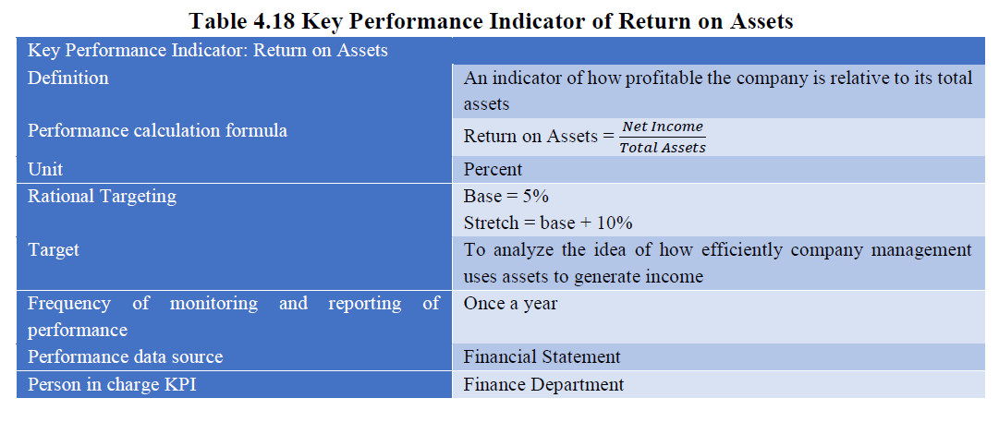
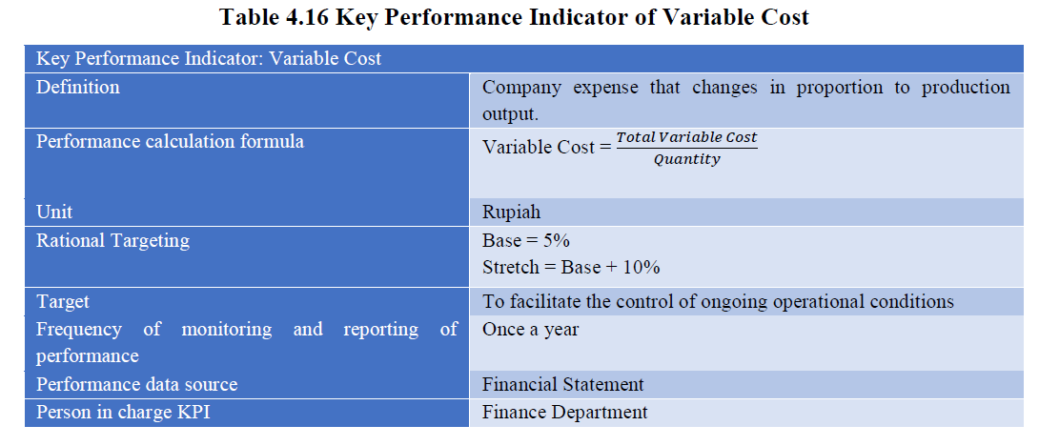
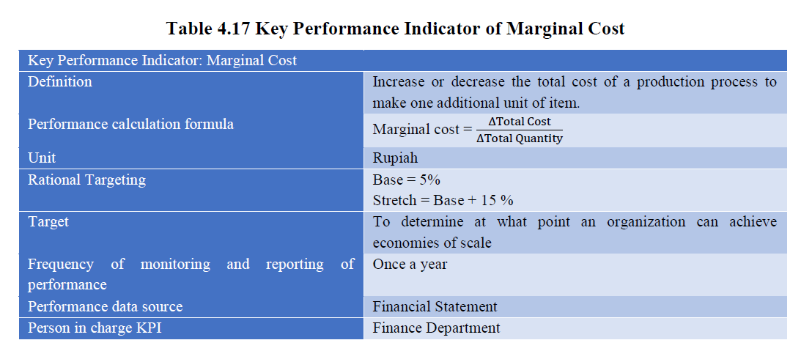
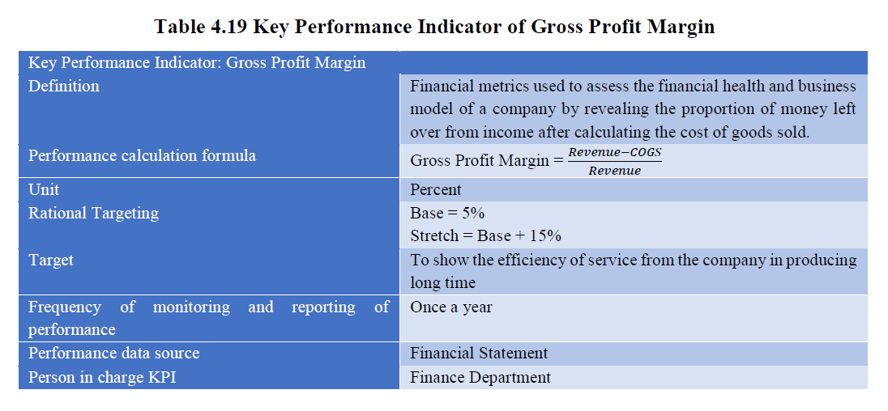
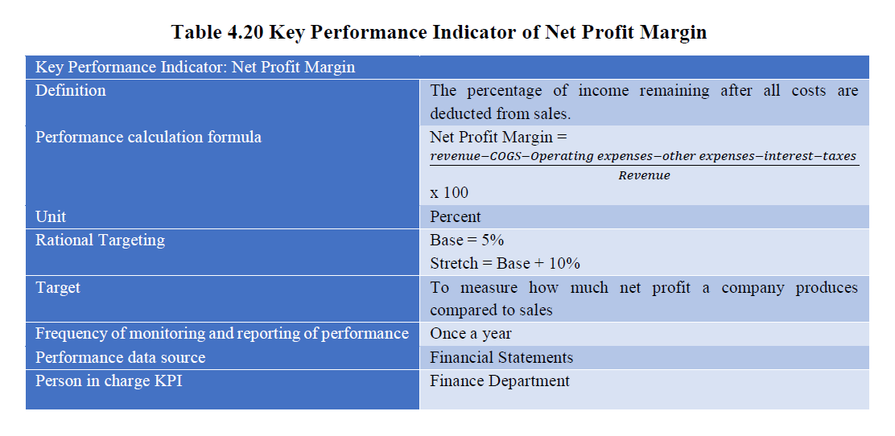
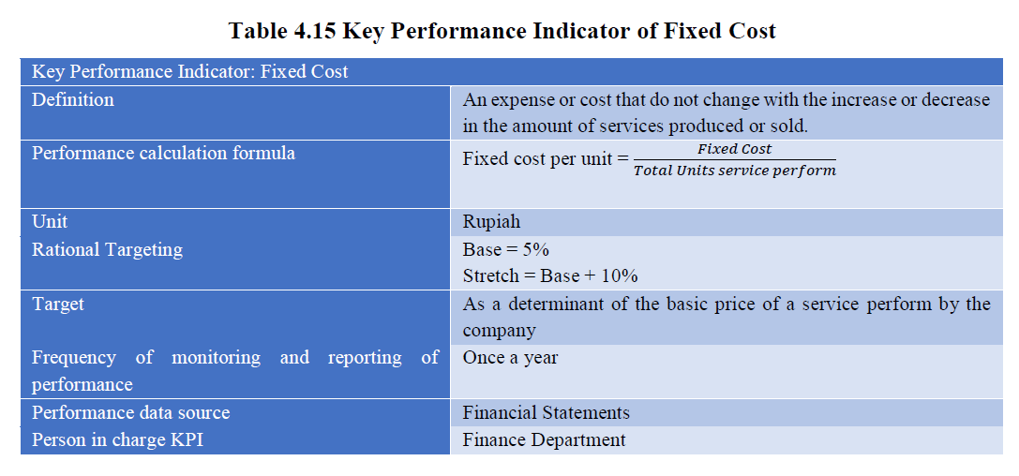
Financial Perspective | - departemen/direktorat/unit bagian | Production Planning and Inventory Department
 | - program kerja | Reduce inventory costs
 | - indikator | Inventory turnover ratio
 | - deskripsi indikator | Cost of goods sold divided by average inventory
 | - formula | Cost of goods sold / average inventory
 | - input data yang dibutuhkan | Financial statements
 | - scope (jangka waktu) | Quarterly
 | - target | 20 times per year

 | FI - KPI3 | IT And Technology | Program Kartu Membership Pelanggan | Financial | Peningkatan Rata-rata Pengeluaran oleh Member (lifetime value (LTV)) | Indikator ini bertujuan untuk mengetahui jumlah rata-rata uang yang dibelanjakan anggota program kartu membership, untuk produk dan layanan Starbucks selama masa hidupnya. | LTV = (Pendapatan rata-rata per anggota per bulan * Masa hidup anggota rata-rata dalam bulan) - Biaya akuisisi | -Rata-rata pendapatan anggota per bulan - Rata-rata masa hidup anggota dalam bulan - Biaya Akuisisi (biaya untuk mendapatkan anggota baru, termasuk biaya pemasaran dan promosi). | Setiap 1 Tahun | 10%

Ref-CustomerPerspective
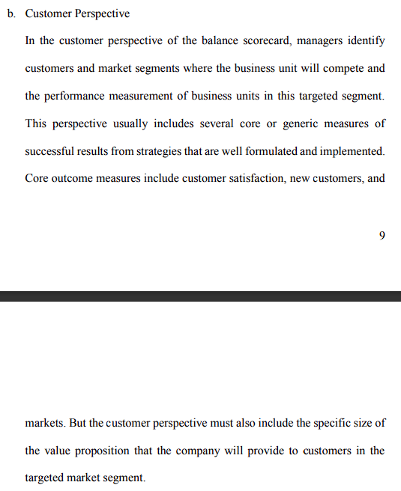
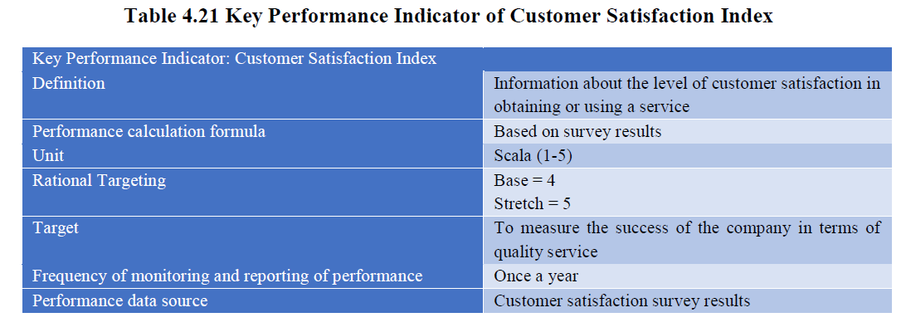

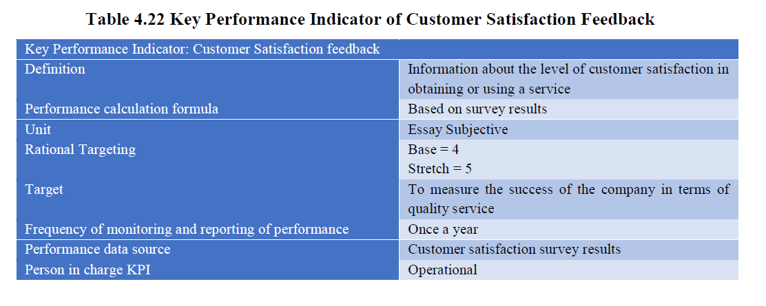

Customer Orientation

Ref-InternalBusinessProcess
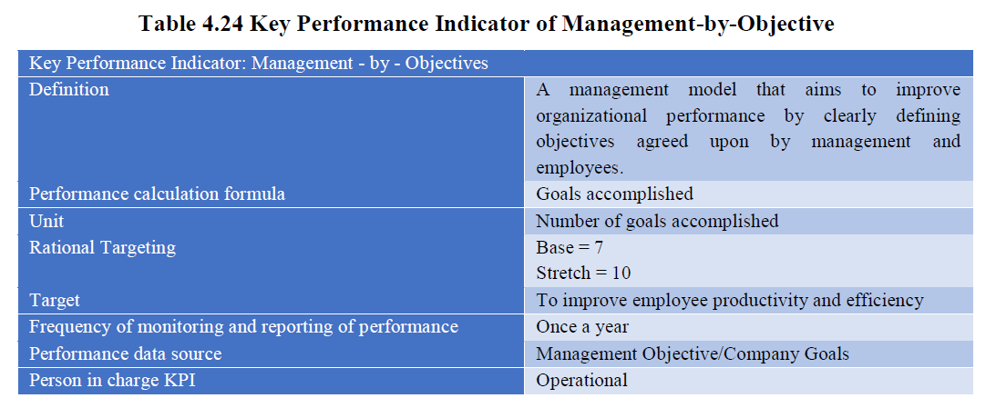

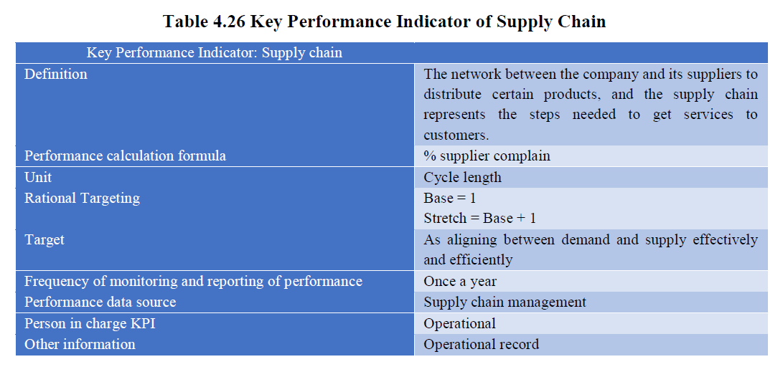

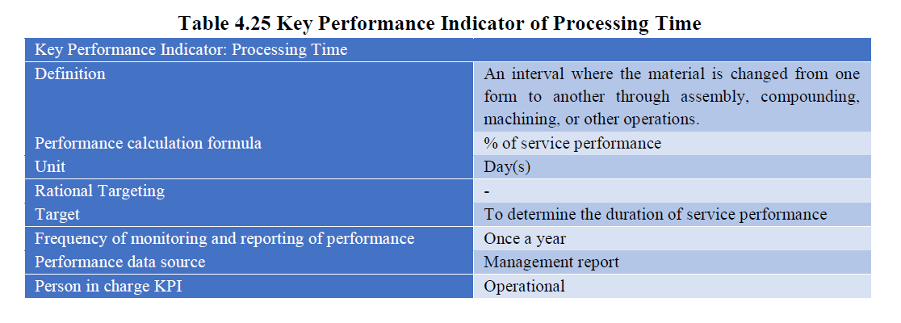

Ref-Learning&Growth
